상품제안서
WB-707TG 웰빙스트레칭 | 상품코드: F09259

 |  |  |  |  |  |  | 02-412-0044 | www.easy1.co.kr
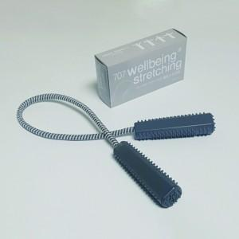

【상세/제작정보】 | <span style="font-size: 11pt;"><b>.* 배송비- 한박스 150개 /4500원 부가세별도</b></span>

【인쇄/포장옵션】 | 실크 / 포장지포장

【공급단가】 | 수량 | 300~ | 500~ | 1,000~ | 3,000~ | 5,000~
*VAT별도 | 단가 | 1,220원 | 1,190원 | 1,160원 | 1,140원 | 1,120원

【상품 URL】 | https://easy1.co.kr:443/src/goods_detail.php?gdno=9259

